상품제안서
해창 황토 구운소금 태양초+허브 캠핑용 그라인더 2종 선물세트 | 상품코드: F25297

 |  |  |  |  |  |  | 02-412-0044 | www.easy1.co.kr
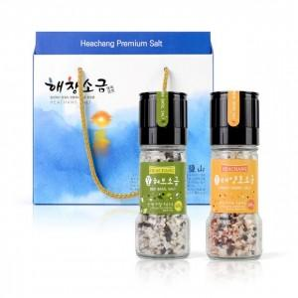

【상세/제작정보】

【인쇄/포장옵션】 | 풀칼라 / 종이케이스

【공급단가】 | 수량 | 50~ | 100~ | 500~ | 1,000~ | 2,000~
*VAT별도 | 단가 | 16,540원 | 16,290원 | 15,900원 | 15,270원 | 14,630원

【상품 URL】 | http://www.easy1.co.kr/src/goods_detail.php?gdno=25297

